Resumen familias
REPORTE DE VENTA JOYERÍA ACUMULADO – al 23 DE JUNIO DE 2026

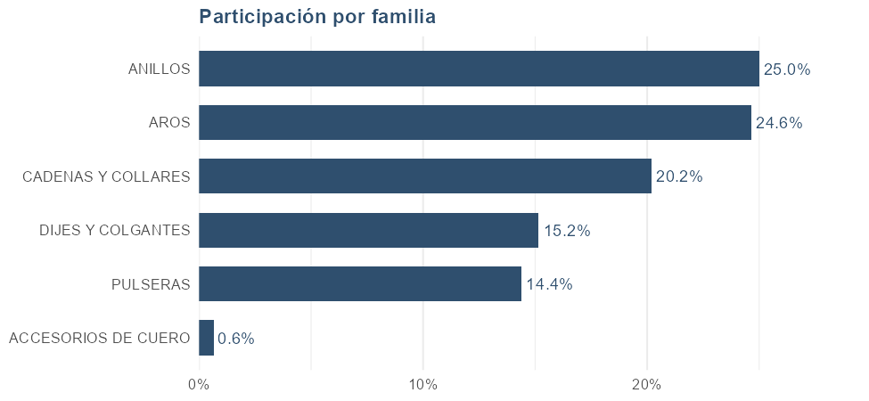
FAMILIA | Unidades | Facturación | Participación
TOTAL | 1,793 | 118,992,171 | 100.0%
ANILLOS | 228 | 29,819,200 | 25.0%
AROS | 774 | 29,404,499 | 24.6%
CADENAS Y COLLARES | 208 | 24,077,501 | 20.2%
DIJES Y COLGANTES | 286 | 18,097,151 | 15.2%
PULSERAS | 170 | 17,166,700 | 14.4%
ACCESORIOS DE CUERO | 127 | 771,730 | 0.7%

Atributos
── TALLES ──

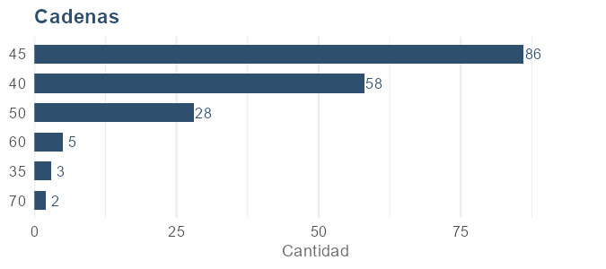
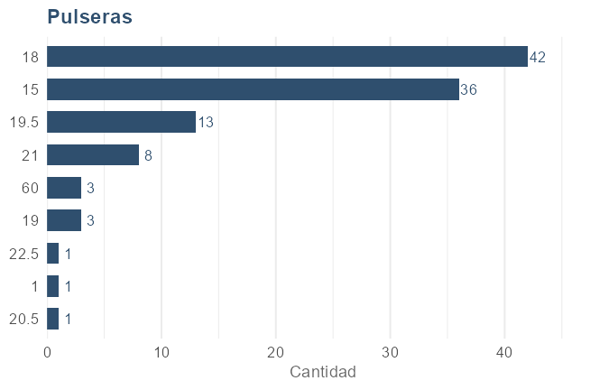
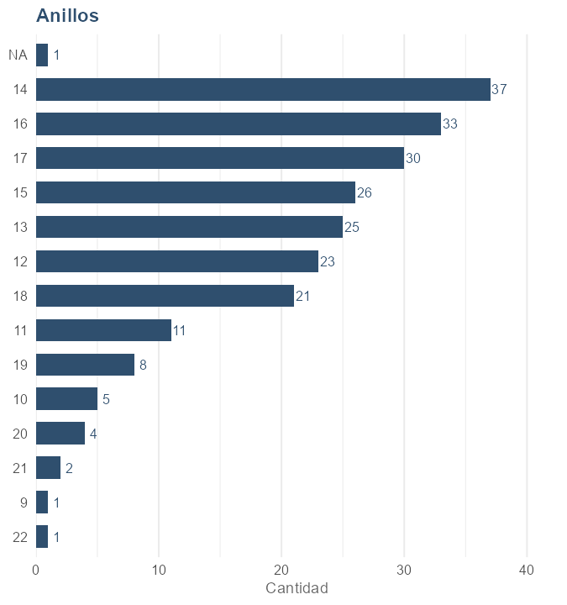
Cadenas |  |  |  | Pulseras |  |  |  | Anillos
TALLE | Facturación | Cantidad | Participación | TALLE | Facturación | Cantidad | Participación | TALLE | Facturación | Cantidad | Participación
45 | 7,811,488 | 86 | 35.9% | 18 | 6,518,000 | 42 | 42.0% | 14 | 5,173,000 | 37 | 17.4%
40 | 5,545,100 | 58 | 25.5% | 21 | 2,272,000 | 8 | 14.7% | 16 | 5,097,000 | 33 | 17.1%
50 | 3,091,500 | 28 | 14.2% | 19.5 | 2,237,000 | 13 | 14.4% | 17 | 4,065,900 | 30 | 13.6%
60 | 2,535,000 | 5 | 11.7% | 15 | 2,070,700 | 36 | 13.4% | 13 | 3,566,800 | 25 | 12.0%
70 | 2,298,000 | 2 | 10.6% | 19 | 917,000 | 3 | 5.9% | 18 | 2,362,600 | 21 | 7.9%
35 | 467,000 | 3 | 2.2% | 20.5 | 599,000 | 1 | 3.9% | 15 | 2,354,000 | 26 | 7.9%
 |  |  |  | 60 | 337,000 | 3 | 2.2% | 12 | 2,192,900 | 23 | 7.4%
 |  |  |  | 1 | 289,000 | 1 | 1.9% | 11 | 1,449,001 | 11 | 4.9%
 |  |  |  | 22.5 | 269,000 | 1 | 1.7% | 19 | 1,362,000 | 8 | 4.6%
 |  |  |  |  |  |  |  | 21 | 848,000 | 2 | 2.8%
 |  |  |  |  |  |  |  | 20 | 486,000 | 4 | 1.6%
 |  |  |  |  |  |  |  | 10 | 405,000 | 5 | 1.4%
 |  |  |  |  |  |  |  |  | 249,000 | 1 | 0.8%
 |  |  |  |  |  |  |  | 22 | 179,000 | 1 | 0.6%
 |  |  |  |  |  |  |  | 9 | 29,000 | 1 | 0.1%

── GROSOR ──

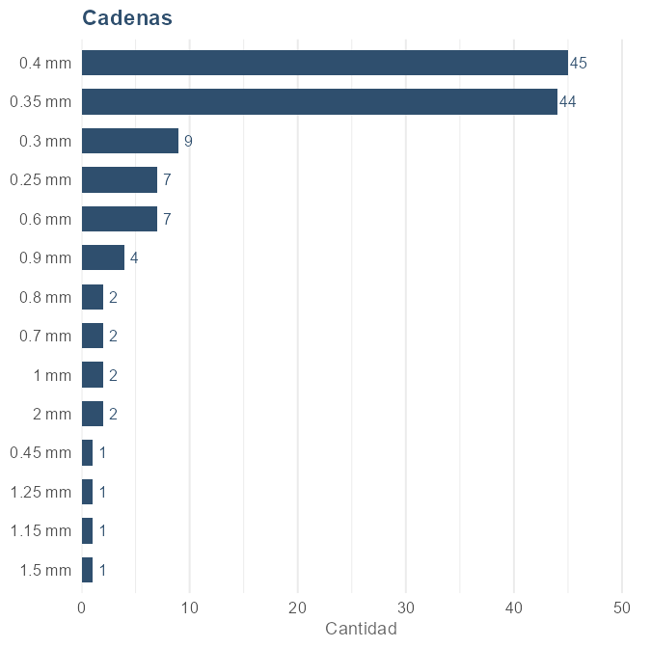
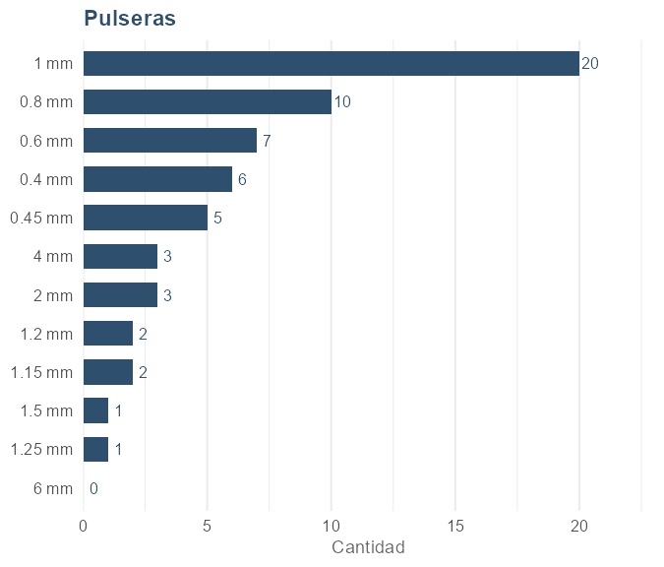
Cadenas |  |  |  | Pulseras
GROSOR | Facturación | Cantidad | Participación | GROSOR | Facturación | Cantidad | Participación
0.4 mm | 3,135,800 | 45 | 20.3% | 1 mm | 3,150,000 | 20 | 31.2%
0.35 mm | 2,816,300 | 44 | 18.3% | 0.8 mm | 1,290,000 | 10 | 12.8%
2 mm | 2,598,000 | 2 | 16.8% | 2 mm | 1,247,000 | 3 | 12.4%
0.6 mm | 1,303,000 | 7 | 8.4% | 0.6 mm | 1,023,000 | 7 | 10.1%
0.9 mm | 1,236,000 | 4 | 8.0% | 4 mm | 807,000 | 3 | 8.0%
1.5 mm | 899,000 | 1 | 5.8% | 0.4 mm | 554,000 | 6 | 5.5%
1.15 mm | 599,000 | 1 | 3.9% | 1.15 mm | 498,000 | 2 | 4.9%
1 mm | 568,000 | 2 | 3.7% | 0.45 mm | 425,000 | 5 | 4.2%
0.25 mm | 523,000 | 7 | 3.4% | 1.2 mm | 398,000 | 2 | 3.9%
1.25 mm | 449,000 | 1 | 2.9% | 1.25 mm | 359,000 | 1 | 3.6%
0.7 mm | 398,000 | 2 | 2.6% | 1.5 mm | 329,000 | 1 | 3.3%
0.3 mm | 382,288 | 9 | 2.5% | 6 mm | 20,000 | 0 | 0.2%
0.8 mm | 378,000 | 2 | 2.5%
0.45 mm | 149,000 | 1 | 1.0%

── VARIANTES ──

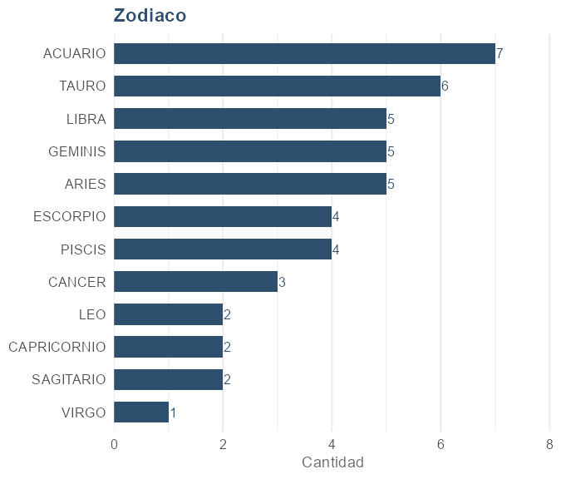
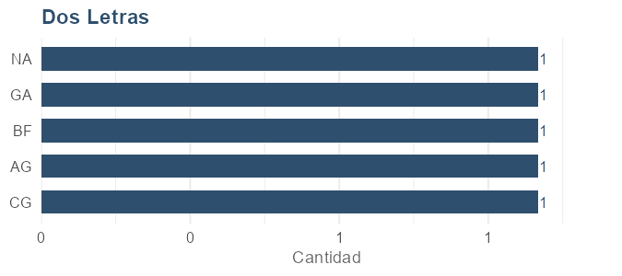
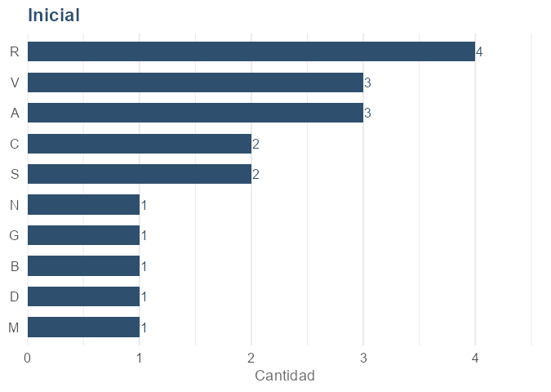
Zodiaco |  |  |  | Dos Letras |  |  |  | Inicial
VARIANTE | Facturación | Cantidad | Participación | VARIANTE | Facturación | Cantidad | Participación | VARIANTE | Facturación | Cantidad | Participación
ACUARIO | 293,000 | 7 | 14.8% | CG | 299,001 | 1 | 20.7% | R | 696,000 | 4 | 19.7%
TAURO | 264,000 | 6 | 13.3% | AG | 299,000 | 1 | 20.7% | A | 627,000 | 3 | 17.8%
ARIES | 225,000 | 5 | 11.3% | BF | 299,000 | 1 | 20.7% | V | 527,000 | 3 | 14.9%
GEMINIS | 215,000 | 5 | 10.8% | GA | 299,000 | 1 | 20.7% | S | 428,000 | 2 | 12.1%
LIBRA | 205,000 | 5 | 10.3% |  | 249,000 | 1 | 17.2% | C | 378,000 | 2 | 10.7%
PISCIS | 176,000 | 4 | 8.9% |  |  |  |  | M | 229,000 | 1 | 6.5%
ESCORPIO | 166,000 | 4 | 8.4% |  |  |  |  | D | 199,000 | 1 | 5.6%
CANCER | 127,000 | 3 | 6.4% |  |  |  |  | B | 149,000 | 1 | 4.2%
SAGITARIO | 98,000 | 2 | 4.9% |  |  |  |  | G | 149,000 | 1 | 4.2%
CAPRICORNIO | 88,000 | 2 | 4.4% |  |  |  |  | N | 149,000 | 1 | 4.2%
LEO | 78,000 | 2 | 3.9%
VIRGO | 49,000 | 1 | 2.5%

── DIJES ──

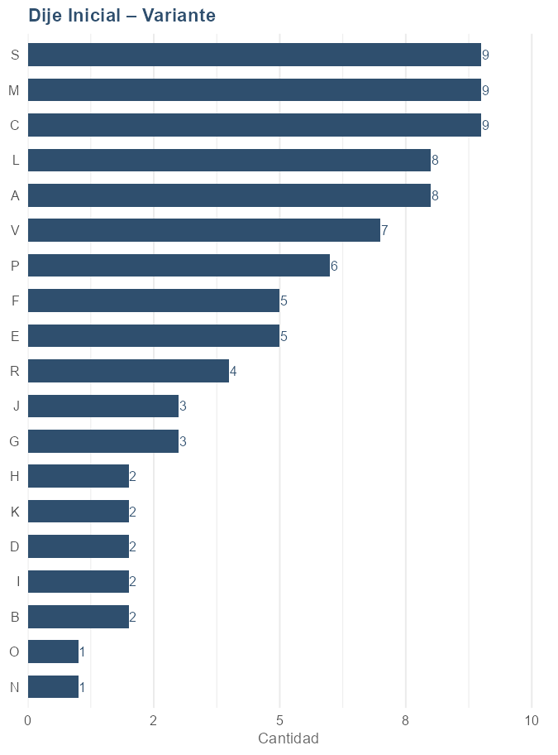
Dije Inicial – Variante
VARIANTE | Facturación | Cantidad | Participación
C | 222,300 | 9 | 10.4%
M | 202,300 | 9 | 9.5%
V | 192,500 | 7 | 9.0%
A | 187,400 | 8 | 8.8%
L | 187,400 | 8 | 8.8%
S | 178,200 | 9 | 8.3%
P | 157,600 | 6 | 7.4%
E | 122,700 | 5 | 5.8%
F | 114,500 | 5 | 5.4%
G | 84,700 | 3 | 4.0%
R | 83,700 | 4 | 3.9%
B | 78,000 | 2 | 3.7%
I | 73,900 | 2 | 3.5%
J | 64,700 | 3 | 3.0%
D | 53,900 | 2 | 2.5%
K | 49,800 | 2 | 2.3%
N | 37,451 | 1 | 1.8%
H | 29,800 | 2 | 1.4%
O | 14,900 | 1 | 0.7%

Proveedores
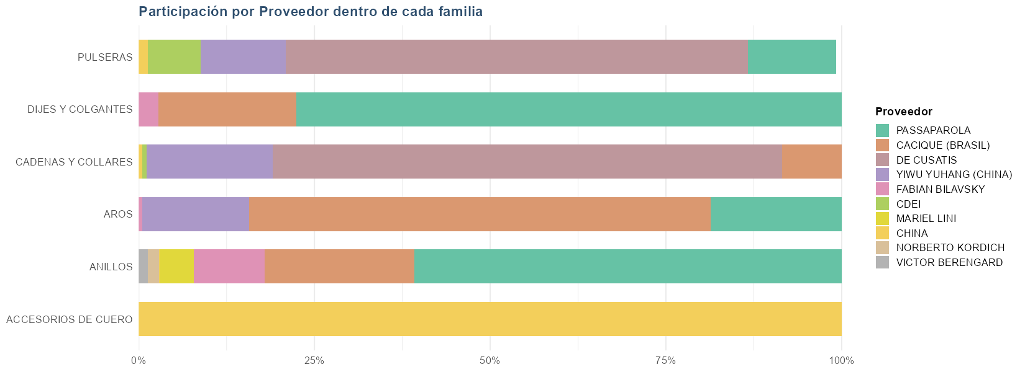
 |  |  |  |  | Resumen por proveedor
 |  |  |  |  | PROVEEDOR | Unidades | Facturación | Participación
 |  |  |  |  | TOTAL | 1,793 | 119,336,781 | 100.0%
 |  |  |  |  | PASSAPAROLA | 436 | 39,793,351 | 33.4%
 |  |  |  |  | CACIQUE (BRASIL) | 530 | 31,257,912 | 26.2%
 |  |  |  |  | DE CUSATIS | 204 | 28,718,388 | 24.1%
 |  |  |  |  | YIWU YUHANG (CHINA) | 386 | 10,869,499 | 9.1%
 |  |  |  |  | FABIAN BILAVSKY | 31 | 3,644,900 | 3.1%
 |  |  |  |  | CDEI | 59 | 1,451,000 | 1.2%
 |  |  |  |  | MARIEL LINI | 5 | 1,445,001 | 1.2%
 |  |  |  |  | CHINA | 134 | 1,144,730 | 1.0%
 |  |  |  |  | NORBERTO KORDICH | 5 | 475,000 | 0.4%
 |  |  |  |  | VICTOR BERENGARD | 1 | 389,000 | 0.3%
 |  |  |  |  |  | 2 | 148,000 | 0.1%

Ventas por familia y proveedor
FAMILIA | Unidades | Facturación | Participación | PROVEEDOR
TOTAL | 1,793 | 119,336,782 | 100.0%
ACCESORIOS DE CUERO | 127 | 771,730 | 100.0% | CHINA
ACCESORIOS DE CUERO | 127 | 771,730 | 100.0% | Total ACCESORIOS DE CUERO
ANILLOS | 134 | 18,123,200 | 60.8% | PASSAPAROLA
ANILLOS | 56 | 6,354,000 | 21.3% | CACIQUE (BRASIL)
ANILLOS | 26 | 3,004,000 | 10.1% | FABIAN BILAVSKY
ANILLOS | 5 | 1,445,001 | 4.8% | MARIEL LINI
ANILLOS | 5 | 475,000 | 1.6% | NORBERTO KORDICH
ANILLOS | 1 | 389,000 | 1.3% | VICTOR BERENGARD
ANILLOS | 1 | 29,000 | 0.1% | CHINA
ANILLOS | 228 | 29,819,201 | 100.0% | Total ANILLOS
AROS | 361 | 19,315,500 | 65.7% | CACIQUE (BRASIL)
AROS | 105 | 5,475,900 | 18.6% | PASSAPAROLA
AROS | 307 | 4,474,099 | 15.2% | YIWU YUHANG (CHINA)
AROS | 1 | 139,000 | 0.5% | FABIAN BILAVSKY
AROS | 774 | 29,404,499 | 100.0% | Total AROS
CADENAS Y COLLARES | 139 | 17,423,388 | 72.4% | DE CUSATIS
CADENAS Y COLLARES | 43 | 4,324,700 | 18.0% | YIWU YUHANG (CHINA)
CADENAS Y COLLARES | 21 | 2,044,413 | 8.5% | CACIQUE (BRASIL)
CADENAS Y COLLARES | 4 | 156,000 | 0.6% | CDEI
CADENAS Y COLLARES | 1 | 129,000 | 0.5% | CHINA
CADENAS Y COLLARES | 208 | 24,077,501 | 100.0% | Total CADENAS Y COLLARES
DIJES Y COLGANTES | 190 | 14,051,251 | 77.6% | PASSAPAROLA
DIJES Y COLGANTES | 92 | 3,544,000 | 19.6% | CACIQUE (BRASIL)
DIJES Y COLGANTES | 4 | 501,900 | 2.8% | FABIAN BILAVSKY
DIJES Y COLGANTES | 286 | 18,097,151 | 100.0% | Total DIJES Y COLGANTES
PULSERAS | 65 | 11,295,000 | 65.8% | DE CUSATIS
PULSERAS | 7 | 2,143,000 | 12.5% | PASSAPAROLA
PULSERAS | 36 | 2,070,700 | 12.1% | YIWU YUHANG (CHINA)
PULSERAS | 55 | 1,295,000 | 7.5% | CDEI
PULSERAS | 5 | 215,000 | 1.3% | CHINA
PULSERAS | 2 | 148,000 | 0.9%
PULSERAS | 170 | 17,166,700 | 100.1% | Total PULSERAS

Nacionalidad
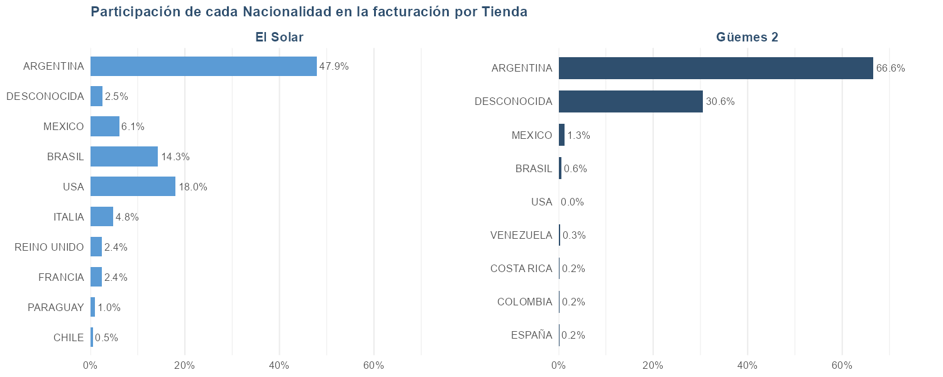

NACIONALIDAD | El Solar (cant.) | Güemes 2 (cant.) | San Telmo 2 (cant.) | Total cantidad | El Solar (fact.) | Güemes 2 (fact.) | San Telmo 2 (fact.) | Total facturación
Total general | 1,002 | 725 | 66 | 1,793 | 64,951,484 | 51,156,338 | 2,884,350 | 118,992,171
ARGENTINA | 771 | 526 | 36 | 1,333 | 49,158,372 | 34,093,584 | 1,380,980 | 84,632,936
DESCONOCIDA | 205 | 182 | 3 | 390 | 14,676,952 | 15,646,224 | 72,900 | 30,396,076
MEXICO | 6 | 1 | 4 | 11 | 347,800 | 649,000 | 176,000 | 1,172,800
BRASIL | 4 | 8 | 5 | 17 | 276,000 | 319,900 | 412,970 | 1,008,870
USA | 0 | 1 | 12 | 13 | 0 | 5,000 | 519,800 | 524,800
CHINA | 4 | 0 | 0 | 4 | 427,800 | 0 | 0 | 427,800
FRANCIA | 4 | 0 | 1 | 5 | 177,800 | 0 | 69,000 | 246,800
VENEZUELA | 2 | 2 | 0 | 4 | 19,800 | 168,000 | 0 | 187,800
ESPAÑA | 2 | 1 | 0 | 3 | 69,800 | 79,000 | 0 | 148,800
ITALIA | 0 | 0 | 1 | 1 | 0 | 0 | 139,000 | 139,000
COSTA RICA | 0 | 1 | 0 | 1 | 0 | 109,000 | 0 | 109,000
COLOMBIA | 0 | 3 | 0 | 3 | 0 | 108,800 | 0 | 108,800
RUSIA | 2 | 0 | 0 | 2 | 89,800 | 0 | 0 | 89,800
REINO UNIDO | 0 | 0 | 2 | 2 | 0 | 0 | 69,800 | 69,800
PERU | 2 | 0 | 0 | 2 | 29,800 | 0 | 0 | 29,800
PARAGUAY | 0 | 0 | 1 | 1 | 0 | 0 | 29,000 | 29,000
CHILE | 0 | 0 | 1 | 1 | 0 | 0 | 14,900 | 14,900

Método de pago
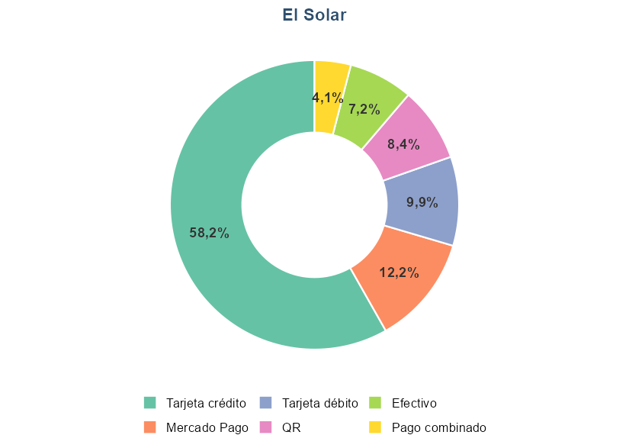
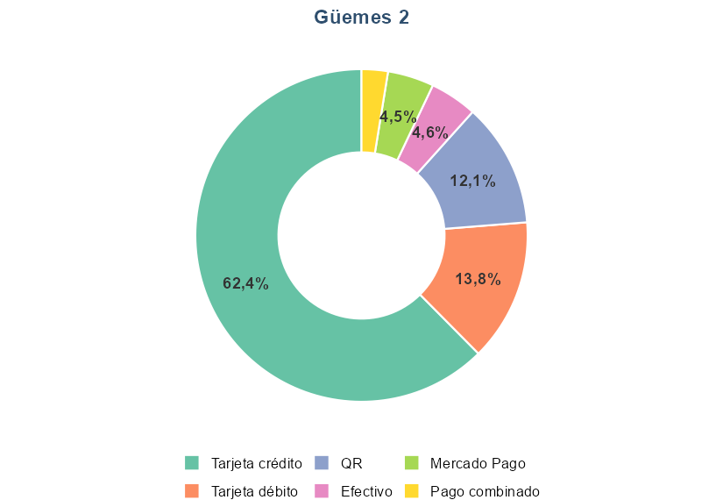
TIENDA | CONCEPTO | FACTURACION | VENTA | PARTICIPACION | Distribución de los métodos de pago utilizados, por tienda
El Solar | Efectivo | 4,838,740 | 80 | 7.2%
El Solar | Mercado Pago | 8,218,600 | 60 | 12.2%
El Solar | Pago combinado | 2,726,100 | 22 | 4.1%
El Solar | QR | 5,619,410 | 81 | 8.4%
El Solar | Tarjeta crédito | 39,130,543 | 268 | 58.2%
El Solar | Tarjeta débito | 6,686,248 | 102 | 9.9%
Güemes 2 | Efectivo | 2,452,580 | 42 | 4.6%
Güemes 2 | Mercado Pago | 2,403,100 | 31 | 4.5%
Güemes 2 | Pago combinado | 1,366,400 | 11 | 2.6%
Güemes 2 | QR | 6,436,190 | 58 | 12.1%
Güemes 2 | Tarjeta crédito | 33,297,184 | 207 | 62.4%
Güemes 2 | Tarjeta débito | 7,378,830 | 87 | 13.8%
San Telmo 2 | Efectivo | 233,370 | 7 | 8.1%
San Telmo 2 | Mercado Pago | 301,800 | 7 | 10.5%
San Telmo 2 | Pago combinado | 93,900 | 2 | 3.3%
San Telmo 2 | QR | 39,000 | 1 | 1.4%
San Telmo 2 | Tarjeta crédito | 1,557,380 | 20 | 54.0%
San Telmo 2 | Tarjeta débito | 658,900 | 7 | 22.8%

Precio unitario
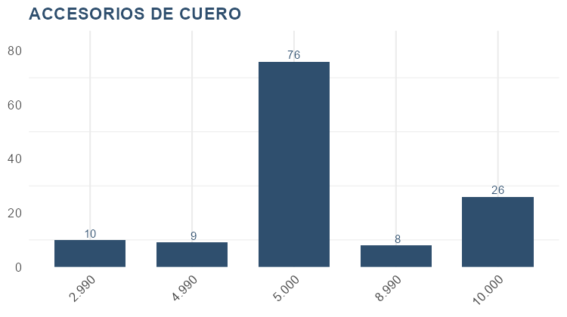
Por precio |  |  |  |  | Por familia y precio
Precio | Cantidad | Facturación | Participación | Acumulado | FAMILIA | Precio | Cantidad | Facturación | Participación | Acumulado
149,000 | 55 | 8,195,000 | 6.4% | 6.4% | ACCESORIOS DE CUERO | 10,000 | 26 | 260,000 | 33.1% | 33.1%
39,000 | 179 | 6,981,000 | 5.5% | 11.9% | ACCESORIOS DE CUERO | 8,990 | 8 | 71,920 | 9.1% | 42.2%
79,000 | 74 | 5,846,000 | 4.6% | 16.4% | ACCESORIOS DE CUERO | 5,000 | 76 | 380,000 | 48.3% | 90.5%
59,000 | 93 | 5,487,000 | 4.3% | 20.7% | ACCESORIOS DE CUERO | 4,990 | 9 | 44,910 | 5.7% | 96.2%
199,000 | 26 | 5,174,000 | 4.0% | 24.7% | ACCESORIOS DE CUERO | 2,990 | 10 | 29,900 | 3.8% | 100.0%
64,900 | 73 | 4,737,700 | 3.7% | 28.4% | Total ACCESORIOS DE CUERO |  | 129 | 786,730 | 100% | 100%
89,000 | 53 | 4,717,000 | 3.7% | 32.1% | ANILLOS | 599,000 | 1 | 599,000 | 1.8% | 1.8%
109,000 | 39 | 4,251,000 | 3.3% | 35.4% | ANILLOS | 489,000 | 2 | 978,000 | 3.0% | 4.8%
34,900 | 104 | 3,629,600 | 2.8% | 38.3% | ANILLOS | 459,000 | 1 | 459,000 | 1.4% | 6.3%
299,000 | 12 | 3,588,000 | 2.8% | 41.1% | ANILLOS | 429,000 | 1 | 429,000 | 1.3% | 7.6%
169,000 | 21 | 3,549,000 | 2.8% | 43.8% | ANILLOS | 399,000 | 1 | 399,000 | 1.2% | 8.8%
179,000 | 19 | 3,401,000 | 2.7% | 46.5% | ANILLOS | 389,000 | 1 | 389,000 | 1.2% | 10.0%
99,000 | 33 | 3,267,000 | 2.6% | 49.0% | ANILLOS | 379,000 | 2 | 758,000 | 2.3% | 12.3%
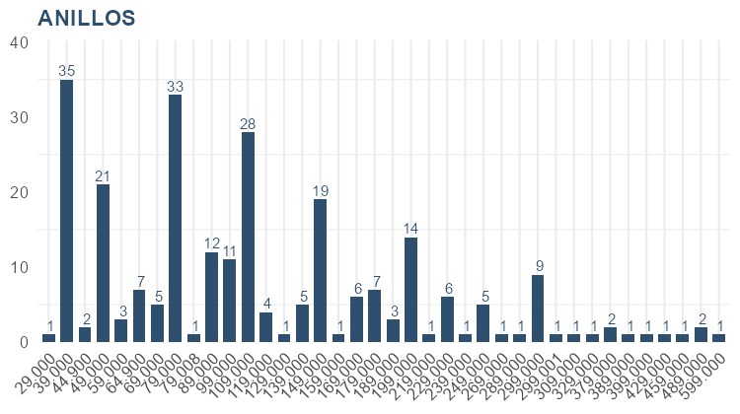
229,000 | 14 | 3,206,000 | 2.5% | 51.5% | ANILLOS | 329,000 | 1 | 329,000 | 1.0% | 13.3%
69,000 | 44 | 3,036,000 | 2.4% | 53.9% | ANILLOS | 309,000 | 1 | 309,000 | 1.0% | 14.3%
129,000 | 23 | 2,967,000 | 2.3% | 56.2% | ANILLOS | 299,001 | 1 | 299,001 | 0.9% | 15.2%
29,000 | 102 | 2,958,000 | 2.3% | 58.5% | ANILLOS | 299,000 | 9 | 2,691,000 | 8.3% | 23.5%
49,000 | 60 | 2,940,000 | 2.3% | 60.8% | ANILLOS | 289,000 | 1 | 289,000 | 0.9% | 24.4%
159,000 | 18 | 2,862,000 | 2.2% | 63.1% | ANILLOS | 269,000 | 1 | 269,000 | 0.8% | 25.2%
139,000 | 20 | 2,780,000 | 2.2% | 65.2% | ANILLOS | 249,000 | 5 | 1,245,000 | 3.8% | 29.0%
189,000 | 14 | 2,646,000 | 2.1% | 67.3% | ANILLOS | 239,000 | 1 | 239,000 | 0.7% | 29.7%
14,900 | 167 | 2,488,300 | 1.9% | 69.2% | ANILLOS | 229,000 | 6 | 1,374,000 | 4.2% | 34.0%
249,000 | 10 | 2,490,000 | 1.9% | 71.2% | ANILLOS | 219,000 | 1 | 219,000 | 0.7% | 34.6%
24,900 | 93 | 2,315,700 | 1.8% | 73.0% | ANILLOS | 199,000 | 14 | 2,786,000 | 8.6% | 43.2%
54,900 | 41 | 2,250,900 | 1.8% | 74.7% | ANILLOS | 189,000 | 3 | 567,000 | 1.7% | 44.9%
44,900 | 49 | 2,200,100 | 1.7% | 76.5% | ANILLOS | 179,000 | 7 | 1,253,000 | 3.9% | 48.8%
119,000 | 16 | 1,904,000 | 1.5% | 78.0% | ANILLOS | 169,000 | 6 | 1,014,000 | 3.1% | 51.9%
269,000 | 7 | 1,883,000 | 1.5% | 79.4% | ANILLOS | 159,000 | 1 | 159,000 | 0.5% | 52.4%
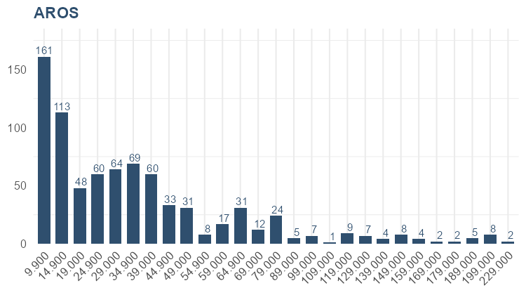
599,000 | 3 | 1,797,000 | 1.4% | 80.8% | ANILLOS | 149,000 | 19 | 2,831,000 | 8.7% | 61.1%
 |  |  |  |  | ANILLOS | 139,000 | 5 | 695,000 | 2.1% | 63.2%
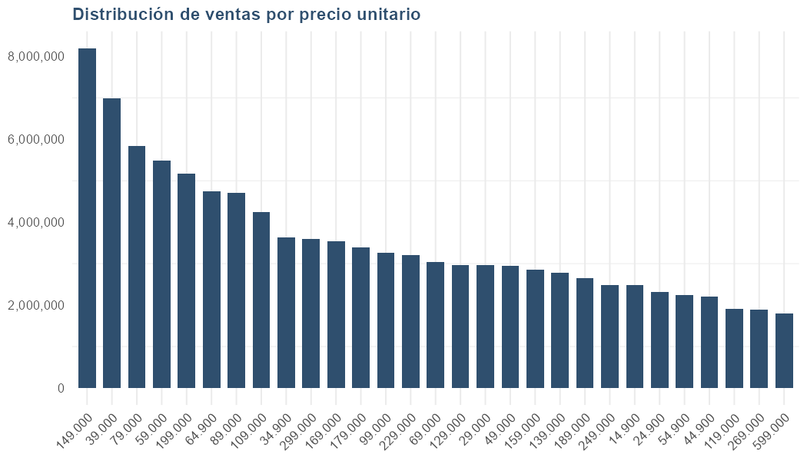
 |  |  |  |  | ANILLOS | 129,000 | 1 | 129,000 | 0.4% | 63.6%
 |  |  |  |  | ANILLOS | 119,000 | 4 | 476,000 | 1.5% | 65.0%
 |  |  |  |  | ANILLOS | 109,000 | 28 | 3,052,000 | 9.4% | 74.4%
 |  |  |  |  | ANILLOS | 99,000 | 11 | 1,089,000 | 3.3% | 77.8%
 |  |  |  |  | ANILLOS | 89,000 | 12 | 1,068,000 | 3.3% | 81.0%
 |  |  |  |  | ANILLOS | 79,008 | 1 | 79,008 | 0.2% | 81.3%
 |  |  |  |  | ANILLOS | 79,000 | 33 | 2,607,000 | 8.0% | 89.3%
 |  |  |  |  | ANILLOS | 69,000 | 5 | 345,000 | 1.1% | 90.3%
 |  |  |  |  | ANILLOS | 64,900 | 7 | 454,300 | 1.4% | 91.7%
 |  |  |  |  | ANILLOS | 59,000 | 3 | 177,000 | 0.5% | 92.3%
 |  |  |  |  | ANILLOS | 49,000 | 21 | 1,029,000 | 3.2% | 95.4%
 |  |  |  |  | ANILLOS | 44,900 | 2 | 89,800 | 0.3% | 95.7%
 |  |  |  |  | ANILLOS | 39,000 | 35 | 1,365,000 | 4.2% | 99.9%
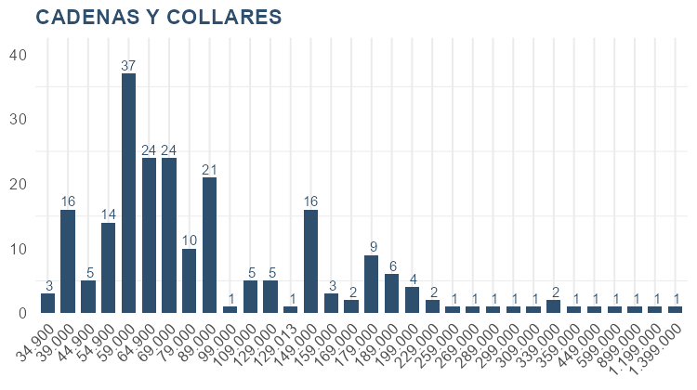
 |  |  |  |  | ANILLOS | 29,000 | 1 | 29,000 | 0.1% | 100.0%
 |  |  |  |  | Total ANILLOS |  | 255 | 32,568,109 | 100% | 100%
 |  |  |  |  | AROS | 229,000 | 2 | 458,000 | 1.5% | 1.5%
 |  |  |  |  | AROS | 199,000 | 8 | 1,592,000 | 5.2% | 6.7%
 |  |  |  |  | AROS | 189,000 | 5 | 945,000 | 3.1% | 9.7%
 |  |  |  |  | AROS | 179,000 | 2 | 358,000 | 1.2% | 10.9%
 |  |  |  |  | AROS | 169,000 | 2 | 338,000 | 1.1% | 12.0%
 |  |  |  |  | AROS | 159,000 | 4 | 636,000 | 2.1% | 14.1%
 |  |  |  |  | AROS | 149,000 | 8 | 1,192,000 | 3.9% | 17.9%
 |  |  |  |  | AROS | 139,000 | 4 | 556,000 | 1.8% | 19.8%
 |  |  |  |  | AROS | 129,000 | 7 | 903,000 | 2.9% | 22.7%
 |  |  |  |  | AROS | 119,000 | 9 | 1,071,000 | 3.5% | 26.2%
 |  |  |  |  | AROS | 109,000 | 1 | 109,000 | 0.4% | 26.5%
 |  |  |  |  | AROS | 99,000 | 7 | 693,000 | 2.3% | 28.8%
 |  |  |  |  | AROS | 89,000 | 5 | 445,000 | 1.5% | 30.2%
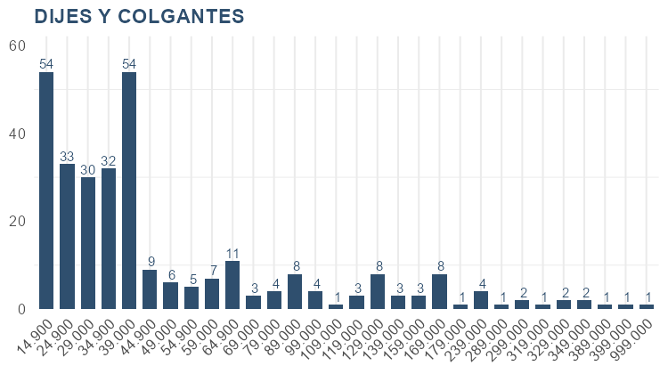
 |  |  |  |  | AROS | 79,000 | 24 | 1,896,000 | 6.2% | 36.4%
 |  |  |  |  | AROS | 69,000 | 12 | 828,000 | 2.7% | 39.1%
 |  |  |  |  | AROS | 64,900 | 31 | 2,011,900 | 6.5% | 45.6%
 |  |  |  |  | AROS | 59,000 | 17 | 1,003,000 | 3.3% | 48.9%
 |  |  |  |  | AROS | 54,900 | 8 | 439,200 | 1.4% | 50.3%
 |  |  |  |  | AROS | 49,000 | 31 | 1,519,000 | 4.9% | 55.2%
 |  |  |  |  | AROS | 44,900 | 33 | 1,481,700 | 4.8% | 60.1%
 |  |  |  |  | AROS | 39,000 | 60 | 2,340,000 | 7.6% | 67.7%
 |  |  |  |  | AROS | 34,900 | 69 | 2,408,100 | 7.8% | 75.5%
 |  |  |  |  | AROS | 29,000 | 64 | 1,856,000 | 6.0% | 81.5%
 |  |  |  |  | AROS | 24,900 | 60 | 1,494,000 | 4.9% | 86.4%
 |  |  |  |  | AROS | 19,000 | 48 | 912,000 | 3.0% | 89.4%
 |  |  |  |  | AROS | 14,900 | 113 | 1,683,700 | 5.5% | 94.8%
 |  |  |  |  | AROS | 9,900 | 161 | 1,593,900 | 5.2% | 100.0%
 |  |  |  |  | Total AROS |  | 795 | 30,762,500 | 100% | 100%
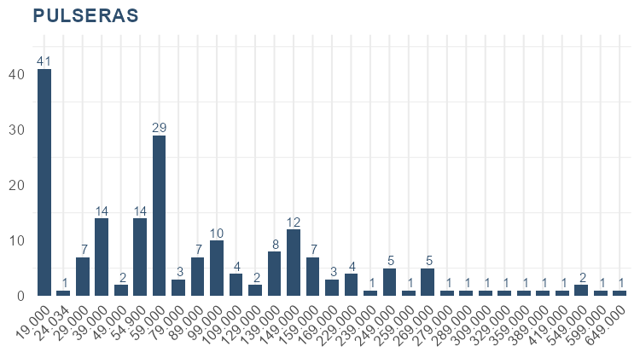
 |  |  |  |  | CADENAS Y COLLARES | 1,399,000 | 1 | 1,399,000 | 5.5% | 5.5%
 |  |  |  |  | CADENAS Y COLLARES | 1,199,000 | 1 | 1,199,000 | 4.7% | 10.2%
 |  |  |  |  | CADENAS Y COLLARES | 899,000 | 1 | 899,000 | 3.5% | 13.8%
 |  |  |  |  | CADENAS Y COLLARES | 599,000 | 1 | 599,000 | 2.4% | 16.1%
 |  |  |  |  | CADENAS Y COLLARES | 449,000 | 1 | 449,000 | 1.8% | 17.9%
 |  |  |  |  | CADENAS Y COLLARES | 359,000 | 1 | 359,000 | 1.4% | 19.3%
 |  |  |  |  | CADENAS Y COLLARES | 339,000 | 2 | 678,000 | 2.7% | 22.0%
 |  |  |  |  | CADENAS Y COLLARES | 309,000 | 1 | 309,000 | 1.2% | 23.2%
 |  |  |  |  | CADENAS Y COLLARES | 299,000 | 1 | 299,000 | 1.2% | 24.4%
 |  |  |  |  | CADENAS Y COLLARES | 289,000 | 1 | 289,000 | 1.1% | 25.5%
 |  |  |  |  | CADENAS Y COLLARES | 269,000 | 1 | 269,000 | 1.1% | 26.6%
 |  |  |  |  | CADENAS Y COLLARES | 259,000 | 1 | 259,000 | 1.0% | 27.6%
 |  |  |  |  | CADENAS Y COLLARES | 229,000 | 2 | 458,000 | 1.8% | 29.4%
 |  |  |  |  | CADENAS Y COLLARES | 199,000 | 4 | 796,000 | 3.1% | 32.5%
 |  |  |  |  | CADENAS Y COLLARES | 189,000 | 6 | 1,134,000 | 4.5% | 37.0%
 |  |  |  |  | CADENAS Y COLLARES | 179,000 | 9 | 1,611,000 | 6.3% | 43.3%
 |  |  |  |  | CADENAS Y COLLARES | 169,000 | 2 | 338,000 | 1.3% | 44.7%
 |  |  |  |  | CADENAS Y COLLARES | 159,000 | 3 | 477,000 | 1.9% | 46.5%
 |  |  |  |  | CADENAS Y COLLARES | 149,000 | 16 | 2,384,000 | 9.4% | 55.9%
 |  |  |  |  | CADENAS Y COLLARES | 129,013 | 1 | 129,013 | 0.5% | 56.4%
 |  |  |  |  | CADENAS Y COLLARES | 129,000 | 5 | 645,000 | 2.5% | 59.0%
 |  |  |  |  | CADENAS Y COLLARES | 109,000 | 5 | 545,000 | 2.2% | 61.1%
 |  |  |  |  | CADENAS Y COLLARES | 99,000 | 1 | 99,000 | 0.4% | 61.5%
 |  |  |  |  | CADENAS Y COLLARES | 89,000 | 21 | 1,869,000 | 7.4% | 68.9%
 |  |  |  |  | CADENAS Y COLLARES | 79,000 | 10 | 790,000 | 3.1% | 72.0%
 |  |  |  |  | CADENAS Y COLLARES | 69,000 | 24 | 1,656,000 | 6.5% | 78.5%
 |  |  |  |  | CADENAS Y COLLARES | 64,900 | 24 | 1,557,600 | 6.1% | 84.6%
 |  |  |  |  | CADENAS Y COLLARES | 59,000 | 37 | 2,183,000 | 8.6% | 93.2%
 |  |  |  |  | CADENAS Y COLLARES | 54,900 | 14 | 768,600 | 3.0% | 96.3%
 |  |  |  |  | CADENAS Y COLLARES | 44,900 | 5 | 224,500 | 0.9% | 97.1%
 |  |  |  |  | CADENAS Y COLLARES | 39,000 | 16 | 624,000 | 2.5% | 99.6%
 |  |  |  |  | CADENAS Y COLLARES | 34,900 | 3 | 104,700 | 0.4% | 100.0%
 |  |  |  |  | Total CADENAS Y COLLARES |  | 221 | 25,400,413 | 100% | 100%
 |  |  |  |  | DIJES Y COLGANTES | 999,000 | 1 | 999,000 | 5.4% | 5.4%
 |  |  |  |  | DIJES Y COLGANTES | 399,000 | 1 | 399,000 | 2.1% | 7.5%
 |  |  |  |  | DIJES Y COLGANTES | 389,000 | 1 | 389,000 | 2.1% | 9.6%
 |  |  |  |  | DIJES Y COLGANTES | 349,000 | 2 | 698,000 | 3.7% | 13.3%
 |  |  |  |  | DIJES Y COLGANTES | 329,000 | 2 | 658,000 | 3.5% | 16.8%
 |  |  |  |  | DIJES Y COLGANTES | 319,000 | 1 | 319,000 | 1.7% | 18.5%
 |  |  |  |  | DIJES Y COLGANTES | 299,000 | 2 | 598,000 | 3.2% | 21.7%
 |  |  |  |  | DIJES Y COLGANTES | 289,000 | 1 | 289,000 | 1.6% | 23.3%
 |  |  |  |  | DIJES Y COLGANTES | 239,000 | 4 | 956,000 | 5.1% | 28.4%
 |  |  |  |  | DIJES Y COLGANTES | 179,000 | 1 | 179,000 | 1.0% | 29.4%
 |  |  |  |  | DIJES Y COLGANTES | 169,000 | 8 | 1,352,000 | 7.2% | 36.6%
 |  |  |  |  | DIJES Y COLGANTES | 159,000 | 3 | 477,000 | 2.6% | 39.2%
 |  |  |  |  | DIJES Y COLGANTES | 139,000 | 3 | 417,000 | 2.2% | 41.4%
 |  |  |  |  | DIJES Y COLGANTES | 129,000 | 8 | 1,032,000 | 5.5% | 46.9%
 |  |  |  |  | DIJES Y COLGANTES | 119,000 | 3 | 357,000 | 1.9% | 48.8%
 |  |  |  |  | DIJES Y COLGANTES | 109,000 | 1 | 109,000 | 0.6% | 49.4%
 |  |  |  |  | DIJES Y COLGANTES | 99,000 | 4 | 396,000 | 2.1% | 51.5%
 |  |  |  |  | DIJES Y COLGANTES | 89,000 | 8 | 712,000 | 3.8% | 55.3%
 |  |  |  |  | DIJES Y COLGANTES | 79,000 | 4 | 316,000 | 1.7% | 57.0%
 |  |  |  |  | DIJES Y COLGANTES | 69,000 | 3 | 207,000 | 1.1% | 58.1%
 |  |  |  |  | DIJES Y COLGANTES | 64,900 | 11 | 713,900 | 3.8% | 62.0%
 |  |  |  |  | DIJES Y COLGANTES | 59,000 | 7 | 413,000 | 2.2% | 64.2%
 |  |  |  |  | DIJES Y COLGANTES | 54,900 | 5 | 274,500 | 1.5% | 65.6%
 |  |  |  |  | DIJES Y COLGANTES | 49,000 | 6 | 294,000 | 1.6% | 67.2%
 |  |  |  |  | DIJES Y COLGANTES | 44,900 | 9 | 404,100 | 2.2% | 69.4%
 |  |  |  |  | DIJES Y COLGANTES | 39,000 | 54 | 2,106,000 | 11.3% | 80.7%
 |  |  |  |  | DIJES Y COLGANTES | 34,900 | 32 | 1,116,800 | 6.0% | 86.6%
 |  |  |  |  | DIJES Y COLGANTES | 29,000 | 30 | 870,000 | 4.7% | 91.3%
 |  |  |  |  | DIJES Y COLGANTES | 24,900 | 33 | 821,700 | 4.4% | 95.7%
 |  |  |  |  | DIJES Y COLGANTES | 14,900 | 54 | 804,600 | 4.3% | 100.0%
 |  |  |  |  | Total DIJES Y COLGANTES |  | 302 | 18,677,600 | 100% | 100%
 |  |  |  |  | PULSERAS | 649,000 | 1 | 649,000 | 3.3% | 3.3%
 |  |  |  |  | PULSERAS | 599,000 | 1 | 599,000 | 3.0% | 6.3%
 |  |  |  |  | PULSERAS | 549,000 | 2 | 1,098,000 | 5.5% | 11.8%
 |  |  |  |  | PULSERAS | 419,000 | 1 | 419,000 | 2.1% | 13.9%
 |  |  |  |  | PULSERAS | 389,000 | 1 | 389,000 | 2.0% | 15.8%
 |  |  |  |  | PULSERAS | 359,000 | 1 | 359,000 | 1.8% | 17.6%
 |  |  |  |  | PULSERAS | 329,000 | 1 | 329,000 | 1.7% | 19.3%
 |  |  |  |  | PULSERAS | 309,000 | 1 | 309,000 | 1.6% | 20.8%
 |  |  |  |  | PULSERAS | 289,000 | 1 | 289,000 | 1.5% | 22.3%
 |  |  |  |  | PULSERAS | 279,000 | 1 | 279,000 | 1.4% | 23.7%
 |  |  |  |  | PULSERAS | 269,000 | 5 | 1,345,000 | 6.8% | 30.4%
 |  |  |  |  | PULSERAS | 259,000 | 1 | 259,000 | 1.3% | 31.7%
 |  |  |  |  | PULSERAS | 249,000 | 5 | 1,245,000 | 6.3% | 38.0%
 |  |  |  |  | PULSERAS | 239,000 | 1 | 239,000 | 1.2% | 39.2%
 |  |  |  |  | PULSERAS | 229,000 | 4 | 916,000 | 4.6% | 43.8%
 |  |  |  |  | PULSERAS | 169,000 | 3 | 507,000 | 2.6% | 46.3%
 |  |  |  |  | PULSERAS | 159,000 | 7 | 1,113,000 | 5.6% | 51.9%
 |  |  |  |  | PULSERAS | 149,000 | 12 | 1,788,000 | 9.0% | 60.9%
 |  |  |  |  | PULSERAS | 139,000 | 8 | 1,112,000 | 5.6% | 66.5%
 |  |  |  |  | PULSERAS | 129,000 | 2 | 258,000 | 1.3% | 67.8%
 |  |  |  |  | PULSERAS | 109,000 | 4 | 436,000 | 2.2% | 70.0%
 |  |  |  |  | PULSERAS | 99,000 | 10 | 990,000 | 5.0% | 74.9%
 |  |  |  |  | PULSERAS | 89,000 | 7 | 623,000 | 3.1% | 78.1%
 |  |  |  |  | PULSERAS | 79,000 | 3 | 237,000 | 1.2% | 79.3%
 |  |  |  |  | PULSERAS | 59,000 | 29 | 1,711,000 | 8.6% | 87.9%
 |  |  |  |  | PULSERAS | 54,900 | 14 | 768,600 | 3.9% | 91.7%
 |  |  |  |  | PULSERAS | 49,000 | 2 | 98,000 | 0.5% | 92.2%
 |  |  |  |  | PULSERAS | 39,000 | 14 | 546,000 | 2.7% | 94.9%
 |  |  |  |  | PULSERAS | 29,000 | 7 | 203,000 | 1.0% | 96.0%
 |  |  |  |  | PULSERAS | 24,034 | 1 | 24,034 | 0.1% | 96.1%
 |  |  |  |  | PULSERAS | 19,000 | 41 | 779,000 | 3.9% | 100.0%
 |  |  |  |  | Total PULSERAS |  | 191 | 19,916,634 | 100% | 100%

